스톤아일랜드
가격비교 | 매치스럭스 공급가 | S | M | L | XL | XXL | XXXL | 0 | ₩- | 이미지 | 모델 | 색상 | S | M | L | XL | XXL | XXXL | TOT | Retail | 할인률 | PRICE

 | 상품유형 | 부티크 |  |  |  |  |  |  | <등급별 오더조건> |  | <등급순/주문순으로 마감>
 | 공급가 | 관부가세 및 배송비 포함(수수료 포함) |  |  |  |  |  |  | 라이트(무료) | 800만원 이상 | 선입금 100%
 | 납기 | 주문 후 6주 이내 |  |  |  |  |  |  | 베이직 | 500만원 이상 | 주문접수(click)
 | 마감 | 7월 28일 PM 12 : 00 |  |  |  |  |  |  | 프리미엄 | 300만원 이상 | 배송비 확인(click)
 | 그 외 조건 | - |  |  |  |  |  |  | VIP | 120만원 이상 | 예치금 결제(click)

머스트잇 가격 비교 | ₩242,634 |  |  |  |  |  |  | 0 | ₩- | 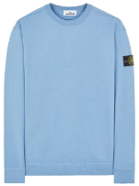 | 63750 | V0046 | 46 | 61 | 60 | 48 | 14 |  | 229 | € 230.00 | 36% | € 147.20
머스트잇 가격 비교 | ₩259,276 |  |  |  |  |  |  | 0 | ₩- | 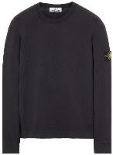 | 63750 | V0029 | 1 | 2 | 4 | 6 | 4 | 1 | 18 | € 230.00 | 32% | € 156.40
머스트잇 가격 비교 | ₩259,276 |  |  |  |  |  |  | 0 | ₩- | 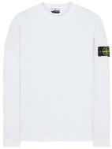 | 63750 | V0001 | 1 | 1 | 2 | 2 | 2 | 1 | 9 | € 230.00 | 32% | € 156.40
머스트잇 가격 비교 | ₩242,634 |  |  |  |  |  |  | 0 | ₩- | 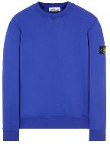 | 63051 | V0022 |  | 7 | 14 | 7 | 7 | 6 | 41 | € 230.00 | 36% | € 147.20
머스트잇 가격 비교 | ₩270,618 |  |  |  |  |  |  | 0 | ₩- | 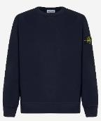 | 63020 | V0020 | 4 | 8 | 11 | 8 | 4 | 1 | 36 | € 240.00 | 32% | € 163.20
머스트잇 가격 비교 | ₩270,618 |  |  |  |  |  |  | 0 | ₩- | 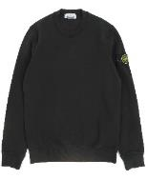 | 63020 | V0029 | 3 | 4 | 4 | 3 | 2 | 1 | 17 | € 240.00 | 32% | € 163.20
머스트잇 가격 비교 | ₩270,618 |  |  |  |  |  |  | 0 | ₩- | 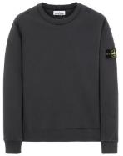 | 63020 | V0057 | 1 | 2 | 2 | 2 | 1 |  | 8 | € 240.00 | 32% | € 163.20
머스트잇 가격 비교 | ₩270,618 |  |  |  |  |  |  | 0 | ₩- | 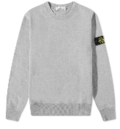 | 63020 | V0M64 | 1 | 3 | 4 | 5 | 4 | 2 | 19 | € 240.00 | 32% | € 163.20
머스트잇 가격 비교 | ₩270,618 |  |  |  |  |  |  | 0 | ₩- | 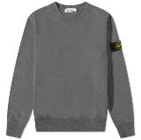 | 63020 | V0M67 |  | 2 | 1 | 1 | 1 |  | 5 | € 240.00 | 32% | € 163.20
머스트잇 가격 비교 | ₩270,618 |  |  |  |  |  |  | 0 | ₩- | 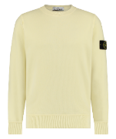 | 63020 | V0035 | 1 | 1 | 1 | 1 | 1 |  | 5 | € 240.00 | 32% | € 163.20
머스트잇 가격 비교 | ₩270,618 |  |  |  |  |  |  | 0 | ₩- | 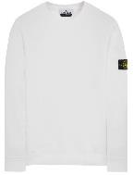 | 63020 | V0001 | 1 | 1 | 1 | 1 |  |  | 4 | € 240.00 | 32% | € 163.20
머스트잇 가격 비교 | ₩270,618 |  |  |  |  |  |  | 0 | ₩- | 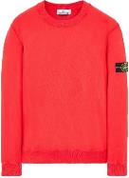 | 63020 | V0010 | 1 | 1 | 1 | 1 |  |  | 4 | € 240.00 | 32% | € 163.20
머스트잇 가격 비교 | ₩270,618 |  |  |  |  |  |  | 0 | ₩- | 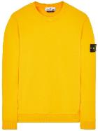 | 63020 | V0030 | 1 | 1 | 1 | 1 |  |  | 4 | € 240.00 | 32% | € 163.20
머스트잇 가격 비교 | ₩169,070 |  |  |  |  |  |  | 0 | ₩- | 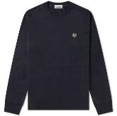 | 22713 | V0020 | 1 | 1 | 1 | 1 | 1 |  | 5 | € 150.00 | 32% | € 102.00
머스트잇 가격 비교 | ₩389,020 |  |  |  |  |  |  | 0 | ₩- | 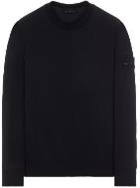 | 632F3 | V0029 |  |  | 2 | 2 | 1 |  | 5 | € 345.00 | 32% | € 234.60
머스트잇 가격 비교 | ₩332,628 |  |  |  |  |  |  | 0 | ₩- | 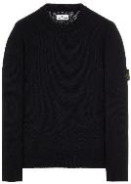 | 508A3 | V0029 | 1 | 2 | 1 | 1 | 1 |  | 6 | € 295.00 | 32% | € 200.60
머스트잇 가격 비교 | ₩332,628 |  |  |  |  |  |  | 0 | ₩- | 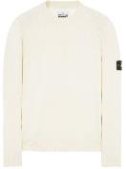 | 508A3 | V0099 | 1 | 1 | 1 | 1 | 1 |  | 5 | € 295.00 | 32% | € 200.60
머스트잇 가격 비교 | ₩411,492 |  |  |  |  |  |  | 0 | ₩- | 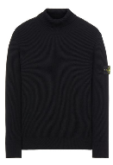 | 552C2 | V0029 | 1 | 1 | 1 | 1 |  |  | 4 | € 365.00 | 32% | € 248.20
머스트잇 가격 비교 | ₩287,472 |  |  |  |  |  |  | 0 | ₩- | 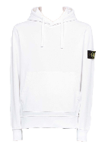 | 64151 | V0001 | 2 | 2 | 2 | 1 | 1 |  | 8 | € 255.00 | 32% | € 173.40
머스트잇 가격 비교 | ₩287,472 |  |  |  |  |  |  | 0 | ₩- | 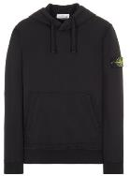 | 64151 | V0029 | 7 | 7 |  |  |  |  | 14 | € 255.00 | 32% | € 173.40
머스트잇 가격 비교 | ₩310,050 |  |  |  |  |  |  | 0 | ₩- | 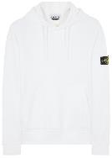 | 64120 | V0001 | 1 | 2 | 2 | 1 |  |  | 6 | € 275.00 | 32% | € 187.00
머스트잇 가격 비교 | ₩310,050 |  |  |  |  |  |  | 0 | ₩- | 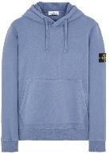 | 64120 | V0024 | 1 | 2 | 2 | 1 | 1 |  | 7 | € 275.00 | 32% | € 187.00
머스트잇 가격 비교 | ₩310,050 |  |  |  |  |  |  | 0 | ₩- | 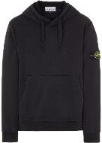 | 64120 | V0029 | 2 | 4 | 1 | 1 | 1 |  | 9 | € 275.00 | 32% | € 187.00
머스트잇 가격 비교 | ₩310,050 |  |  |  |  |  |  | 0 | ₩- | 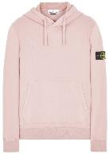 | 64120 | V0086 | 1 | 1 | 1 | 1 |  |  | 4 | € 275.00 | 32% | € 187.00
머스트잇 가격 비교 | ₩310,050 |  |  |  |  |  |  | 0 | ₩- | 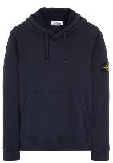 | 64120 | V0020 |  | 1 | 2 | 2 | 1 |  | 6 | € 275.00 | 32% | € 187.00
머스트잇 가격 비교 | ₩310,050 |  |  |  |  |  |  | 0 | ₩- | 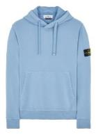 | 64120 | V0046 | 1 | 1 | 1 | 1 | 1 |  | 5 | € 275.00 | 32% | € 187.00
머스트잇 가격 비교 | ₩310,050 |  |  |  |  |  |  | 0 | ₩- | 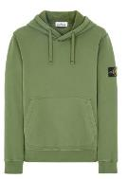 | 64120 | V0058 |  | 1 | 1 | 1 | 1 |  | 4 | € 275.00 | 32% | € 187.00
머스트잇 가격 비교 | ₩608,864 |  |  |  |  |  |  | 0 | ₩- |  | 64120 - 64520 | V0058 | 1 | 1 | 1 | 1 |  |  | 4 | € 540.00 | 32% | € 367.20
머스트잇 가격 비교 | ₩338,246 |  |  |  |  |  |  | 0 | ₩- | 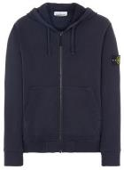 | 64220 | V0020 | 3 | 6 | 7 | 5 | 3 | 1 | 25 | € 300.00 | 32% | € 204.00
머스트잇 가격 비교 | ₩338,246 |  |  |  |  |  |  | 0 | ₩- | 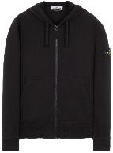 | 64220 | V0029 |  | 1 | 1 |  |  | 1 | 3 | € 300.00 | 32% | € 204.00
머스트잇 가격 비교 | ₩338,246 |  |  |  |  |  |  | 0 | ₩- | 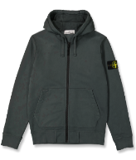 | 64220 | V0057 | 1 | 1 | 1 | 1 | 1 |  | 5 | € 300.00 | 32% | € 204.00
머스트잇 가격 비교 | ₩338,246 |  |  |  |  |  |  | 0 | ₩- | 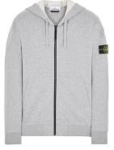 | 64220 | V0M64 | 2 | 2 | 2 | 2 | 2 | 1 | 11 | € 300.00 | 32% | € 204.00
머스트잇 가격 비교 | ₩338,246 |  |  |  |  |  |  | 0 | ₩- | 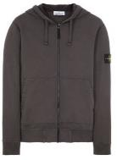 | 64220 | V0M67 | 2 | 2 | 3 | 3 | 3 | 1 | 14 | € 300.00 | 32% | € 204.00
머스트잇 가격 비교 | ₩338,246 |  |  |  |  |  |  | 0 | ₩- | 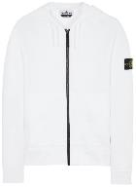 | 64220 | V0001 | 1 | 2 | 2 | 1 |  |  | 6 | € 300.00 | 32% | € 204.00
머스트잇 가격 비교 | ₩276,236 |  |  |  |  |  |  | 0 | ₩- | 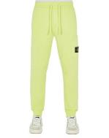 | 64551 | V0031 | 1 | 2 | 1 |  |  |  | 4 | € 245.00 | 32% | € 166.60
머스트잇 가격 비교 | ₩293,196 |  |  |  |  |  |  | 0 | ₩- |  | 64520 | V0029 | 3 | 5 | 5 | 3 | 2 |  | 18 | € 260.00 | 32% | € 176.80
머스트잇 가격 비교 | ₩411,492 |  |  |  |  |  |  | 0 | ₩- | 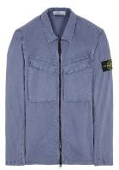 | 101WN | V0124 |  | 1 | 1 | 1 |  |  | 3 | € 365.00 | 32% | € 248.20
머스트잇 가격 비교 | ₩411,492 |  |  |  |  |  |  | 0 | ₩- | 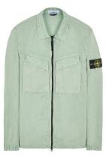 | 101WN | V0155 | 1 | 1 | 1 | 1 | 1 |  | 5 | € 365.00 | 32% | € 248.20
머스트잇 가격 비교 | ₩518,658 |  |  |  |  |  |  | 0 | ₩- | 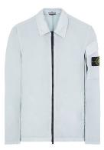 | 10223 | V0061 | 1 | 1 | 1 | 1 | 1 |  | 5 | € 460.00 | 32% | € 312.80
머스트잇 가격 비교 | ₩456,648 |  |  |  |  |  |  | 0 | ₩- | 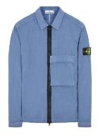 | 10303 | V0044 | 1 | 2 | 2 | 2 | 1 |  | 8 | € 405.00 | 32% | € 275.40
머스트잇 가격 비교 | ₩456,648 |  |  |  |  |  |  | 0 | ₩- | 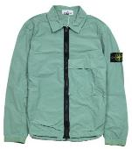 | 10303 | V0055 | 1 | 2 | 2 | 2 | 1 |  | 8 | € 405.00 | 32% | € 275.40
머스트잇 가격 비교 | ₩935,768 |  |  |  |  |  |  | 0 | ₩- | 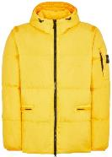 | 40223 | V0030 | 1 | 1 | 1 | 1 |  |  | 4 | € 830.00 | 32% | € 564.40
머스트잇 가격 비교 | ₩755,462 |  |  |  |  |  |  | 0 | ₩- | 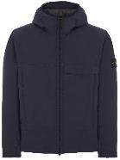 | 40527 | V0020 | 1 | 1 | 1 | 1 | 1 |  | 5 | € 670.00 | 32% | € 455.60
머스트잇 가격 비교 | ₩631,442 |  |  |  |  |  |  | 0 | ₩- | 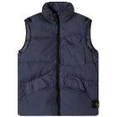 | G0123 | V0020 |  |  | 1 | 1 |  |  | 2 | € 560.00 | 32% | € 380.80
머스트잇 가격 비교 | ₩631,442 |  |  |  |  |  |  | 0 | ₩- | 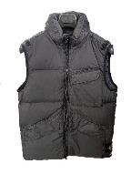 | G0123 | V0065 | 1 | 3 | 3 | 3 | 2 |  | 12 | € 560.00 | 32% | € 380.80
머스트잇 가격 비교 | ₩631,442 |  |  |  |  |  |  | 0 | ₩- | 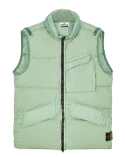 | G0123 | V0055 | 1 | 1 | 1 | 1 | 1 | 1 | 6 | € 560.00 | 32% | € 380.80
머스트잇 가격 비교 | ₩163,452 |  |  |  |  |  |  | 0 | ₩- | 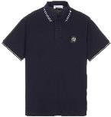 | 22S18 | V0020 |  | 1 | 1 | 1 | 1 |  | 4 | € 145.00 | 32% | € 98.60
머스트잇 가격 비교 | ₩163,452 |  |  |  |  |  |  | 0 | ₩- | 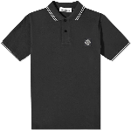 | 22S18 | V0029 |  | 1 | 1 | 1 | 1 |  | 4 | € 145.00 | 32% | € 98.60
머스트잇 가격 비교 | ₩163,452 |  |  |  |  |  |  | 0 | ₩- | 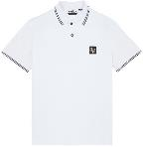 | 22S18 | V1001 |  | 1 | 1 | 1 | 1 |  | 4 | € 145.00 | 32% | € 98.60
머스트잇 가격 비교 | ₩152,216 |  |  |  |  |  |  | 0 | ₩- | 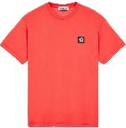 | 24113 | V0010 | 1 | 2 | 1 | 1 | 1 |  | 6 | € 135.00 | 32% | € 91.80
머스트잇 가격 비교 | ₩152,216 |  |  |  |  |  |  | 0 | ₩- | 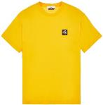 | 24113 | V0030 | 1 | 1 | 1 | 1 |  |  | 4 | € 135.00 | 32% | € 91.80
머스트잇 가격 비교 | ₩152,216 |  |  |  |  |  |  | 0 | ₩- | 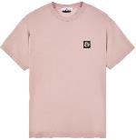 | 24113 | V0086 | 1 | 2 | 2 | 1 |  |  | 6 | € 135.00 | 32% | € 91.80

